动作、特效
优先级 | 角色动作 | 描述 | 人物特效 | 描述 | 雪球特效 | 描述
 | 站立 | 手托着雪球，头上下略微晃动（呼吸） | 出生 | 圣光 | 普通雪球 | 飞行：白色碎屑拖尾 命中：少量白色碎屑四溅
 | 奔跑 | 正常奔跑动作 | 死亡 | 灵魂出窍 | 减速雪球 | 飞行：冰晶雪花拖尾 命中：同普通雪球
 | 扔雪球 | 投掷雪球动作 | 变雪人 | 大片雪块从角色头顶坠落 | 冰冻雪球 | 飞行：水珠拖尾 命中：溅水珠
 | 死亡 | 倒地，躺在地上 | 连杀 | 围巾的光带拖尾 | 毒素雪球 | 飞行：绿色水泡拖尾 命中：溅绿色水珠
 |  |  | 回血 | 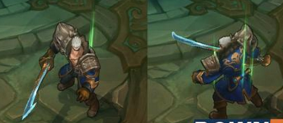 绿色光线从身上腾起的特效 | 分裂雪球 |  飞行：同普通雪球 命中：大范围的白色不规则碎屑扩散
 |  |  | 加移速 | 身体白色光线流动的拖尾
 |  |  | 加攻速 | 手部发光
 |  |  | 减速 | 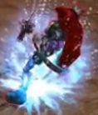 脚下冰结晶轨迹
 |  |  | 无敌 | 球形光罩
 |  |  | 中毒 | 身体冒墨绿色气泡

道具图标参考
